Requerimientos de negocio
Requerimientos de negocio
Definicion de requerimiento | Nombre del proyecto | Definicion en spiraplan | Definiciones
Activar sincronizacion para el autoguardado de datos para el futuro acceso desde distintos dispositivos | Google Keep |  | 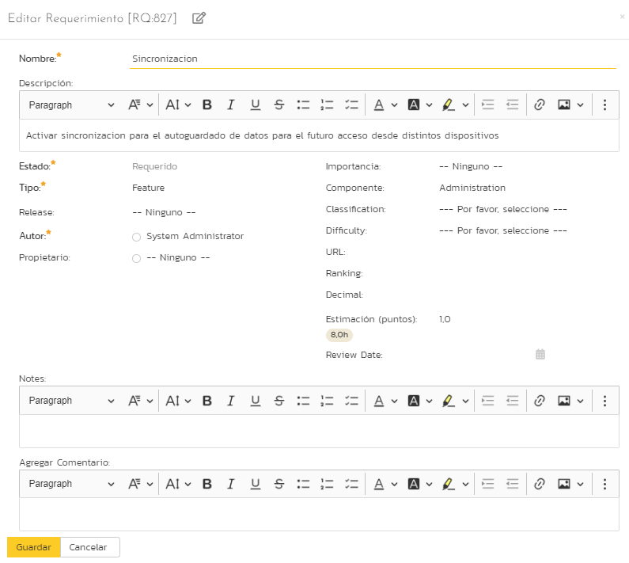
Autoguardado cada “x” ciclos ,sincronizado con la nube | Google Keep |  | 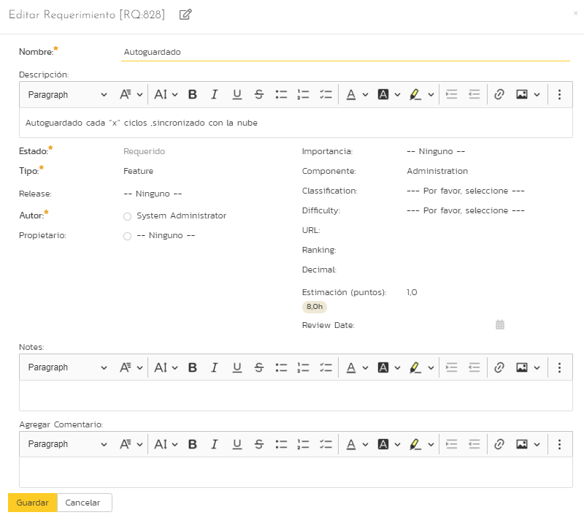
Etiquetas personalizables para el usuario | Google Keep |  | 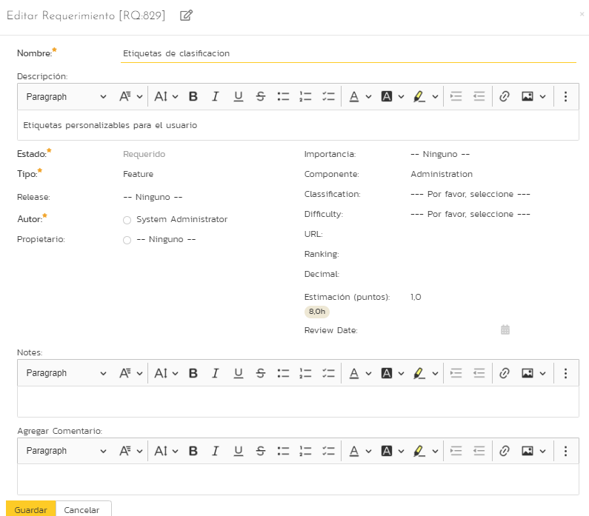
Distintos temas para la navegacion dependiendo de la hora de acceso | Google Keep |  | 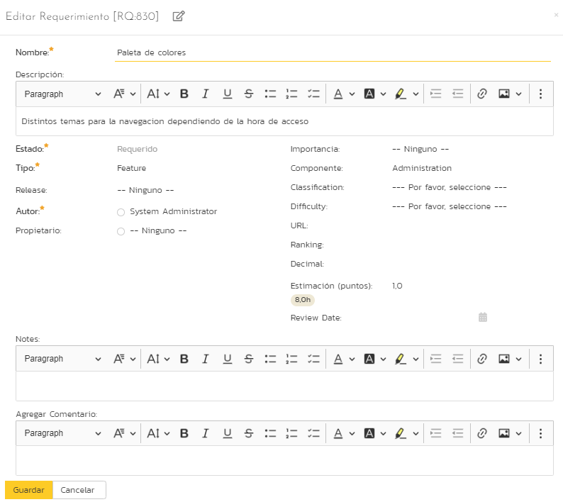
El uso o acceo atravez de las distintas plataformas o sistemas operativos o dispositivos. | Google Keep |  | 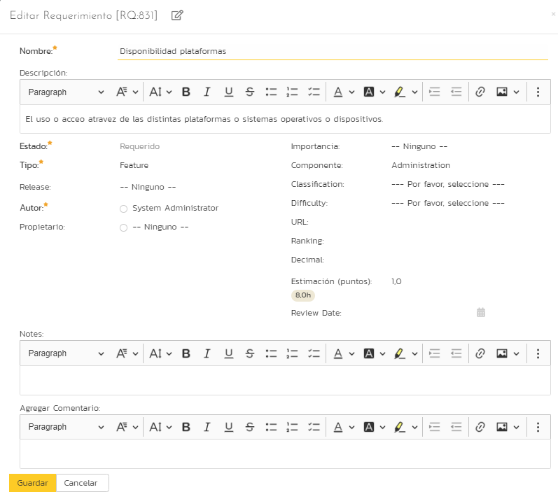
Una mejora visual para el usuario | Google Keep |  | 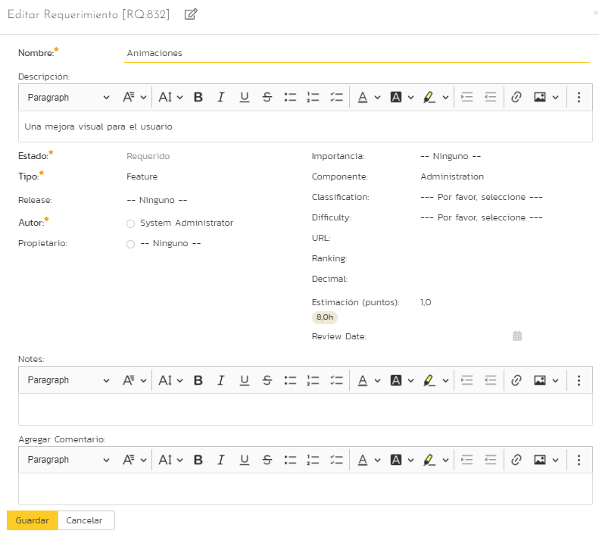
Que el usuario pueda acceder aun estando fuera de la red | Google Keep |  | 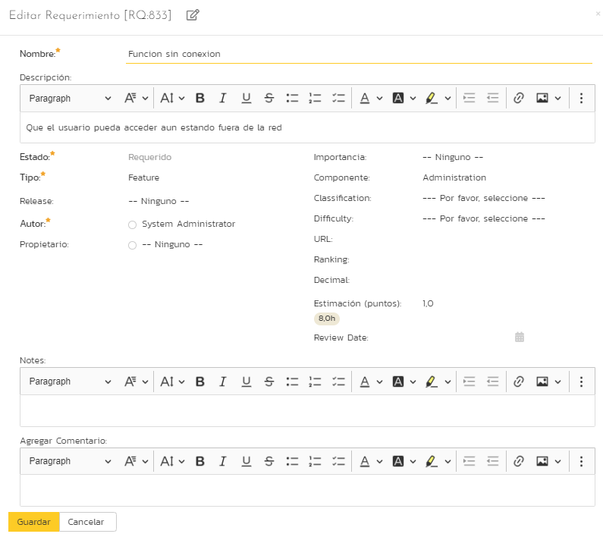
Mejora en la busqueda atravez de palabras clave | Google Keep |  | 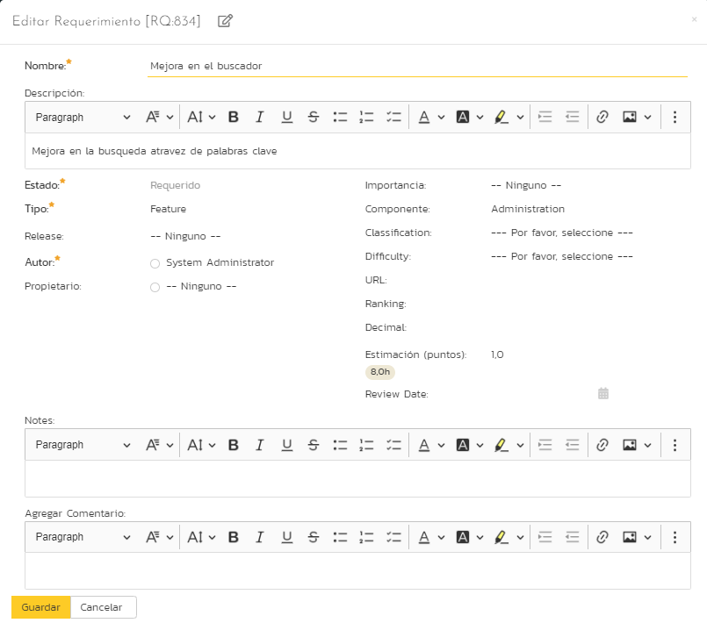
Funcion para agreagar notas seguras atravez de clave pin o ingreso biometrico | Google Keep |  | 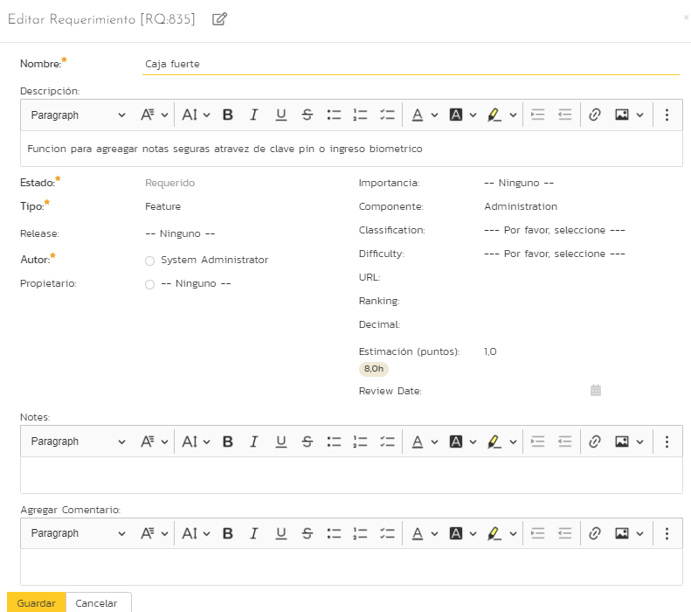
Poder compartir con tus contactos y que a su vez puedan realizar cambios y verse reflejados. | Google Keep |  | 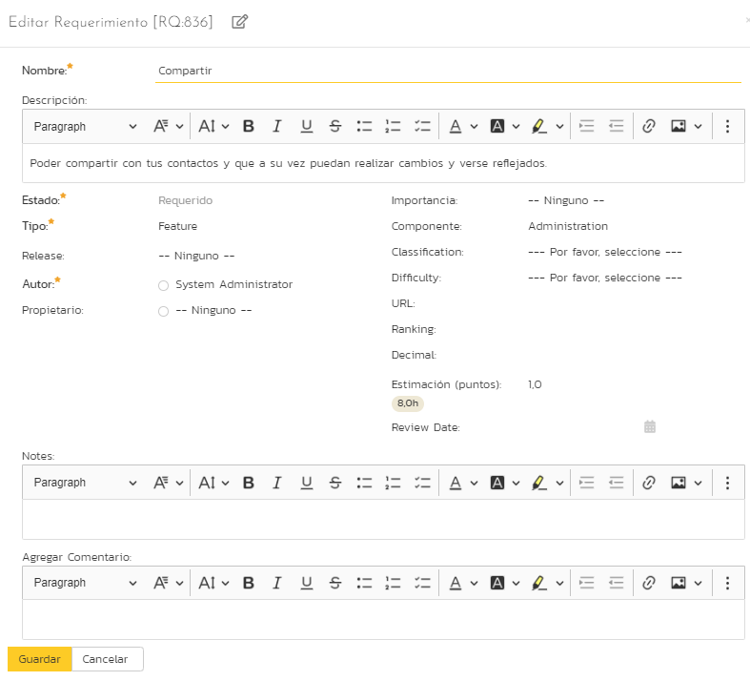

Requerimientos funcionales
Requerimientos funcionales
Definicion de requerimiento | Nombre del proyecto | Definicion en spiraplan | Definiciones
-El usuario podrá iniciar sesión con correo y contraseñ | Google Keep |  | 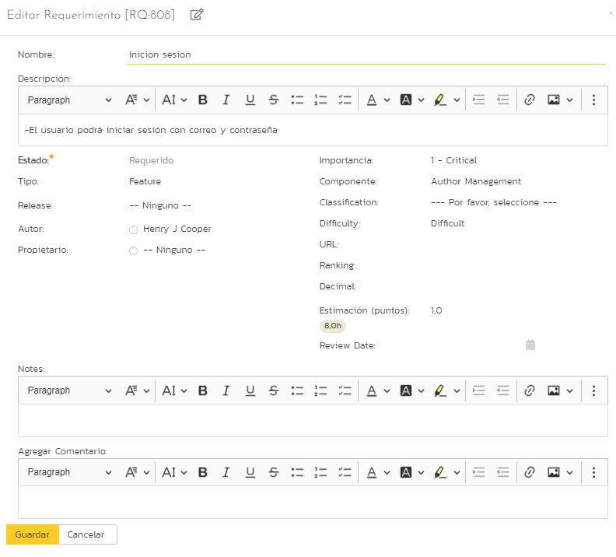
-La solución autenticará automáticamente a los clientes relacionados con los pedidos a través del sistema de gestión de contactos. | Google Keep |  | 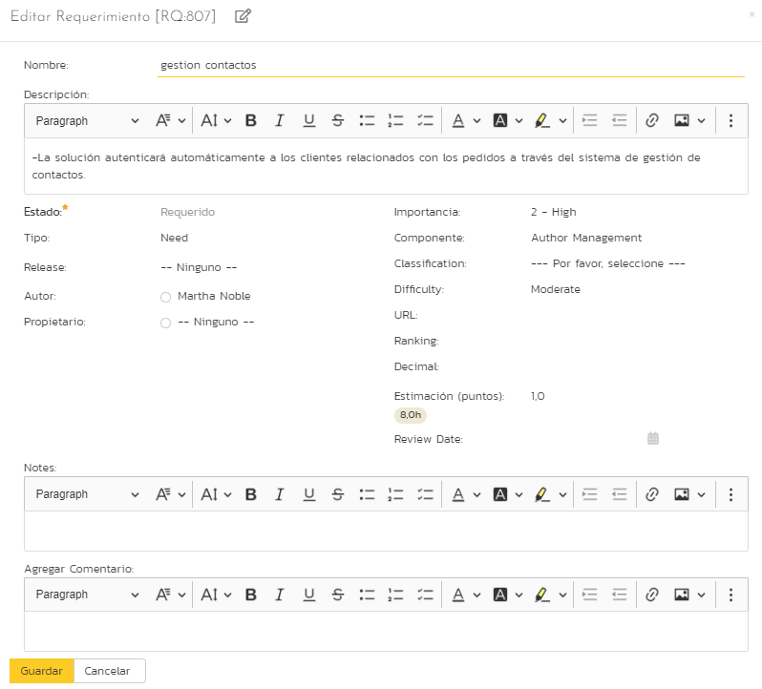
-Los usuarios podrán navegar fácilmente por la interfaz | Google Keep |  | 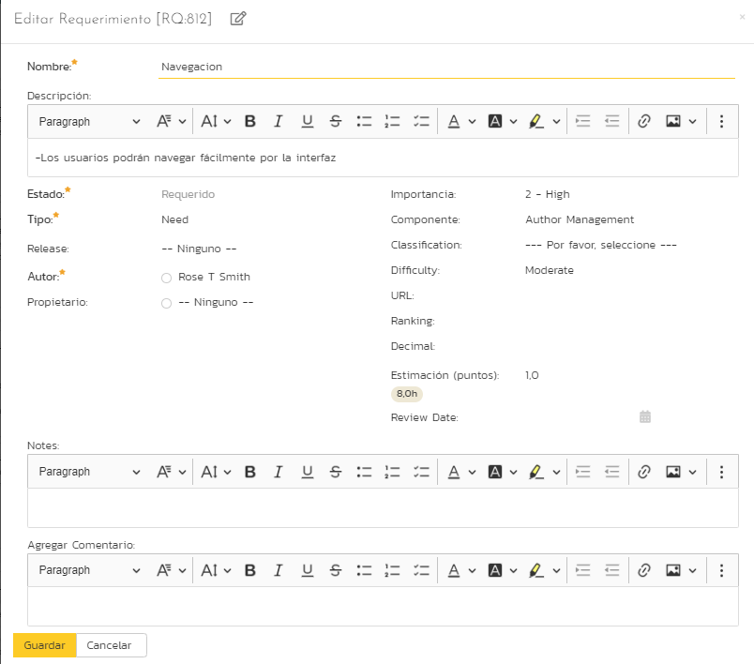
-El usuario podrá borrar sus notas. | Google Keep |  | 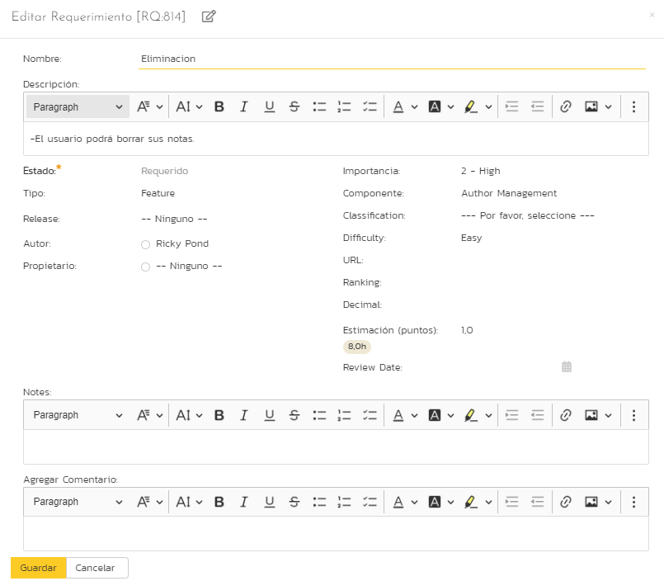
El usuario podrá recuperar notas borradas dentro de la papelera. | Google Keep |  | 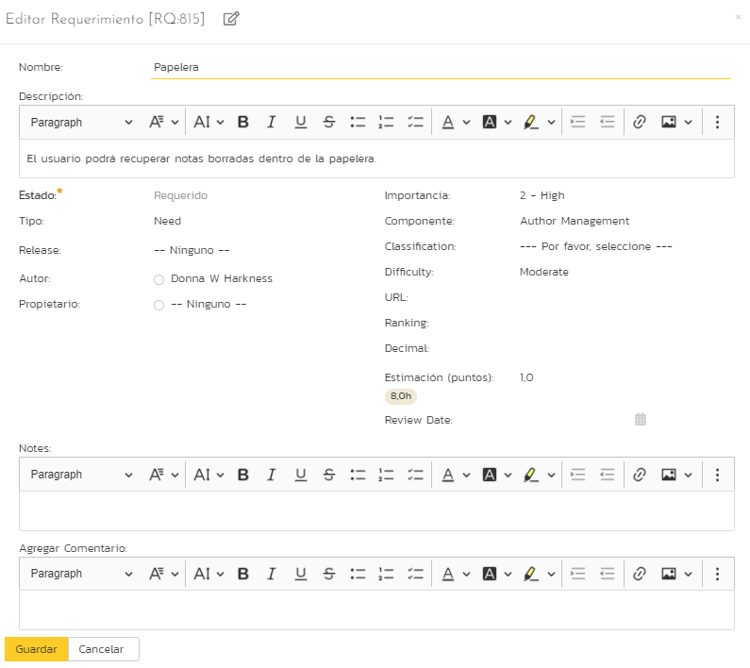
-El usuario podrá acceder a sus notas desde cualquier dispositivo donde este vinculada su cuenta. | Google Keep
-El usuario podrá agregar notas estando sin conexiona Internet. | Google Keep |  | 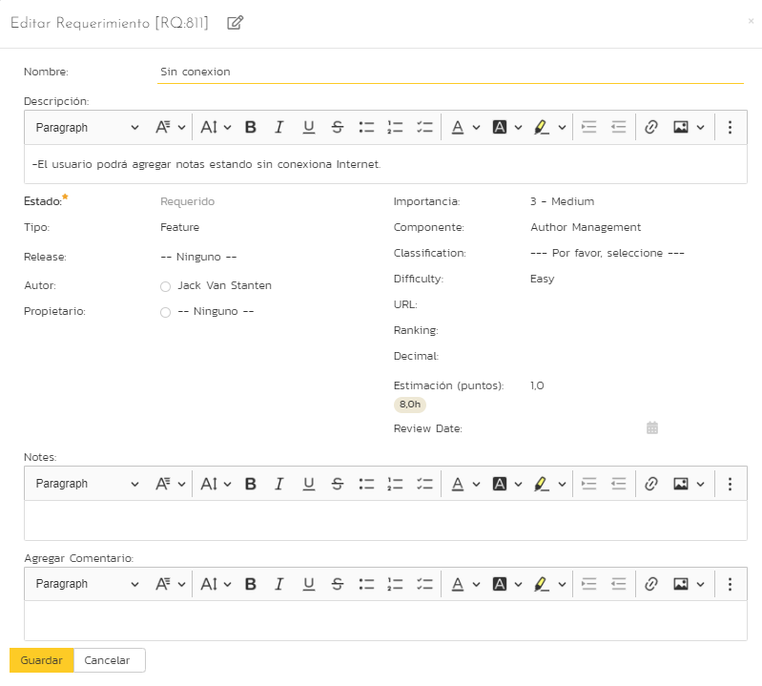
-El color de fondo se cambiara respecto al tema del dispositivo. | Google Keep |  | 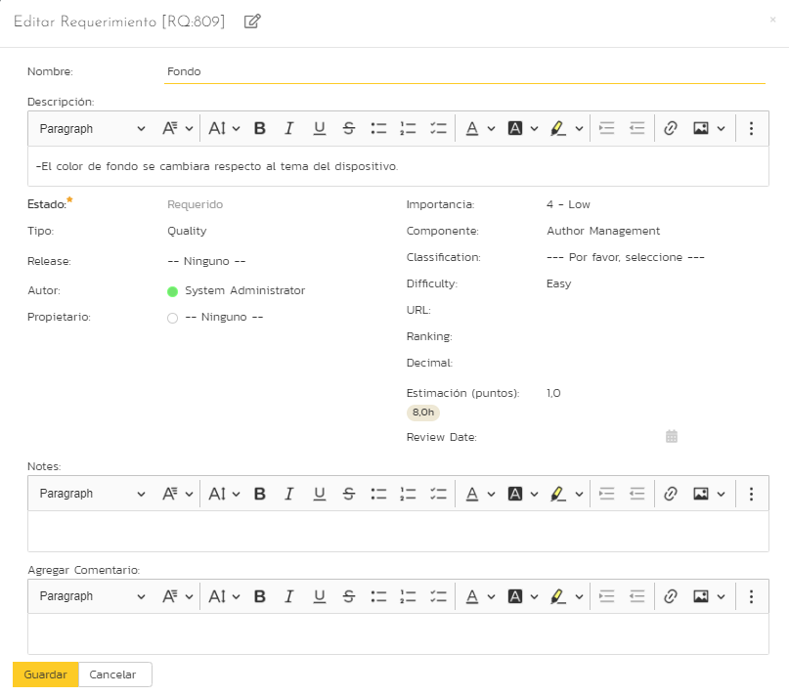
-Cada nota podrá colocar recordatorios. | Google Keep |  | 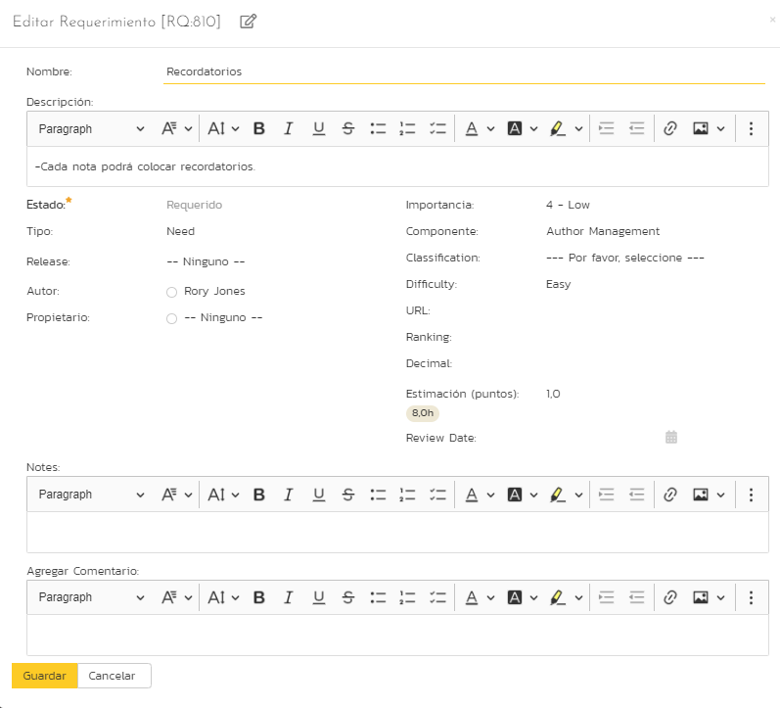
-El usuario podrá agregar secciones para organizar sus notas. | Google Keep |  | 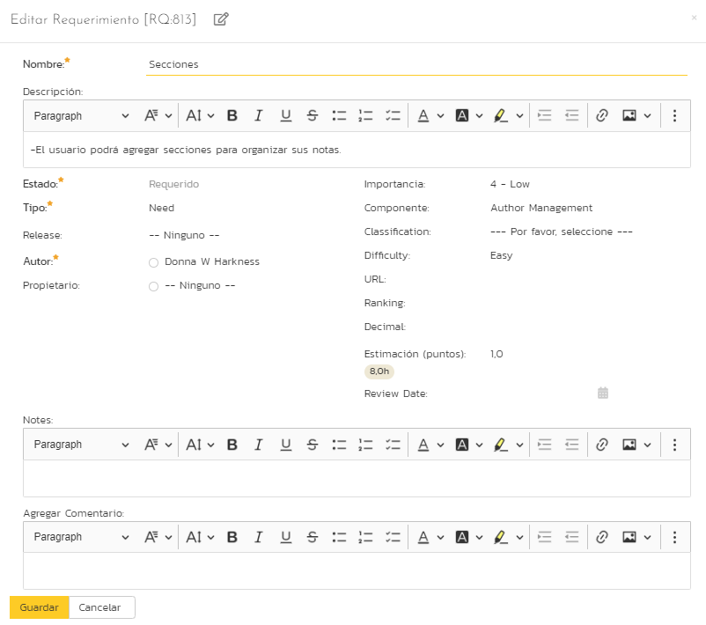

Requerimientos no funcionales
<
Definicion de requerimiento | Nombre del proyecto | Definicion en spiraplan | Definiciones
-El tiempo de carga no tiene que superar los 3 segundos de respuesta tanto para la aplicación móvil y como la aplicación web | Google Keep |  | 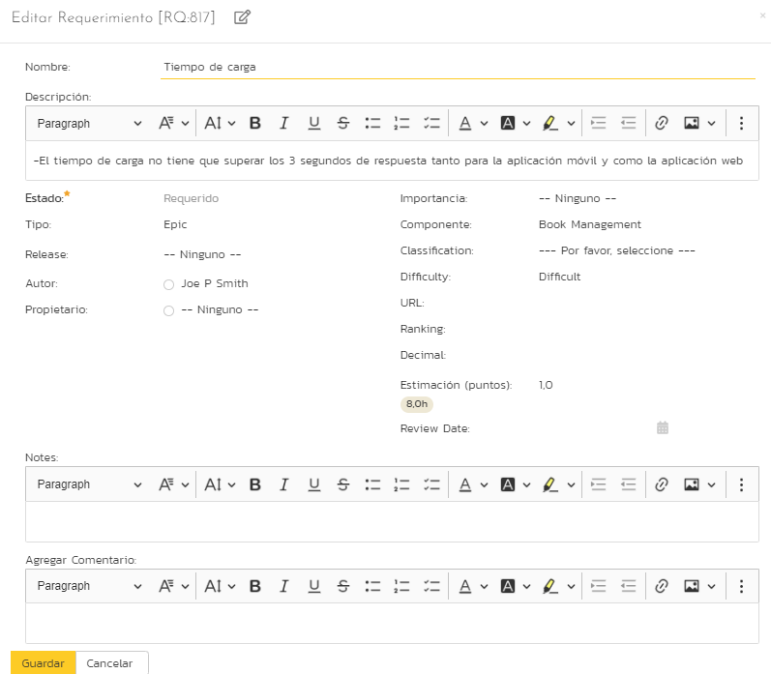
-El sistema deberá estar alojado en un servidor eficiente que pueda manejar gran concurrencia de usuario en ciertos en ciertos periodos de tiempo | Google Keep | 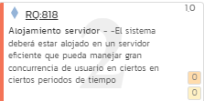 | 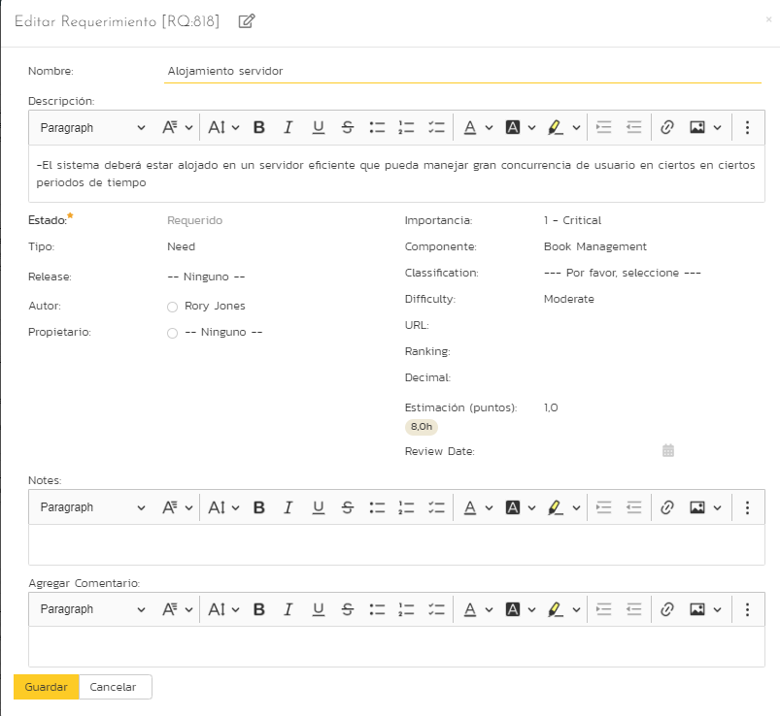
-El acceso a los datos debe ser de forma segura | Google Keep |  | 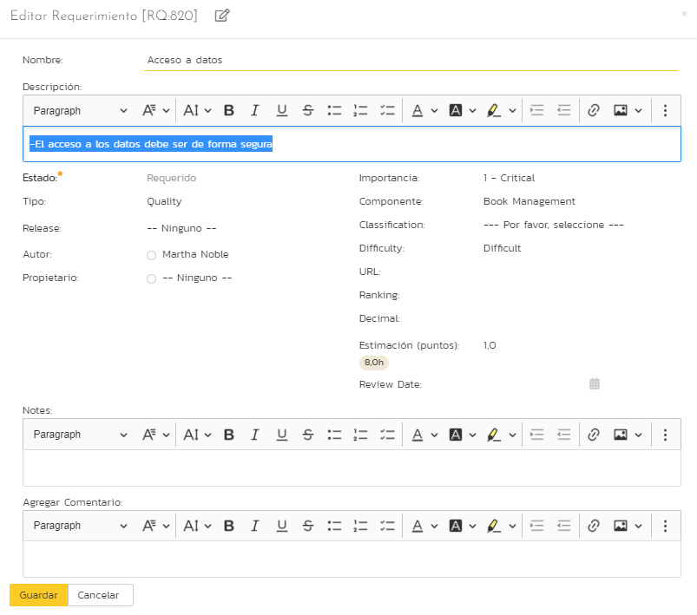
-La disponibilidad del sistema debe ser continua con un nivel de servicio para los usuarios de 7 días por 24 horas, deberá contar con sistema de alarma cuando el sitio este caído | Google Keep | 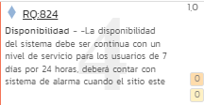 | 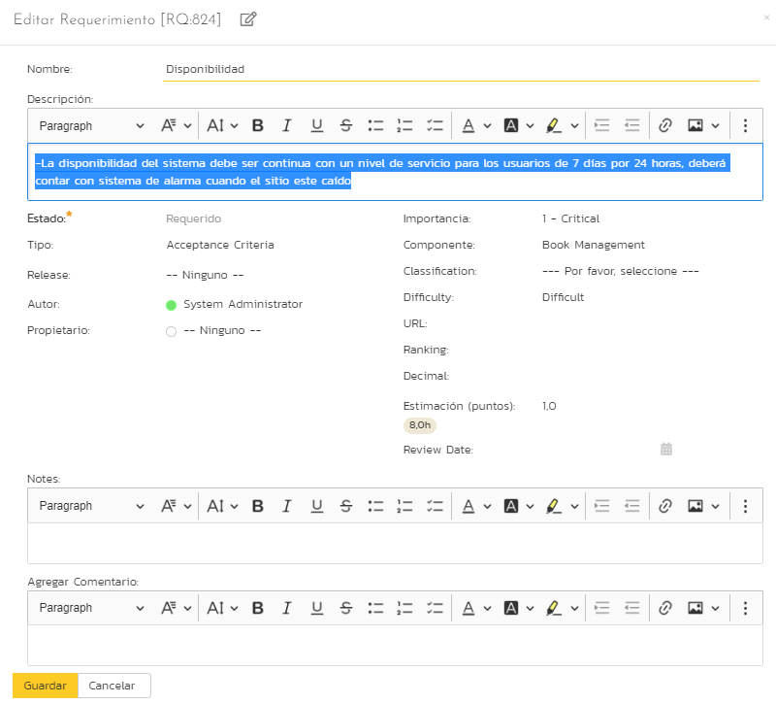
-El sistema presentara una interfaz de usuario sencilla para que sea de fácil manejo para los usuarios del sistemas | Google Keep |  | 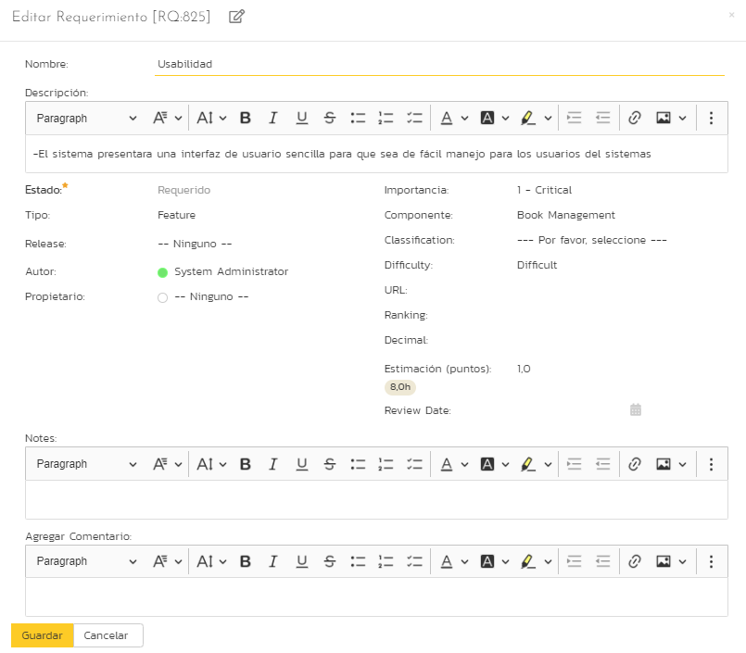
-El sistema presentara una interfaz de usuario sencilla para que sea de fácil manejo para los usuarios del sistemas | Google Keep |  | 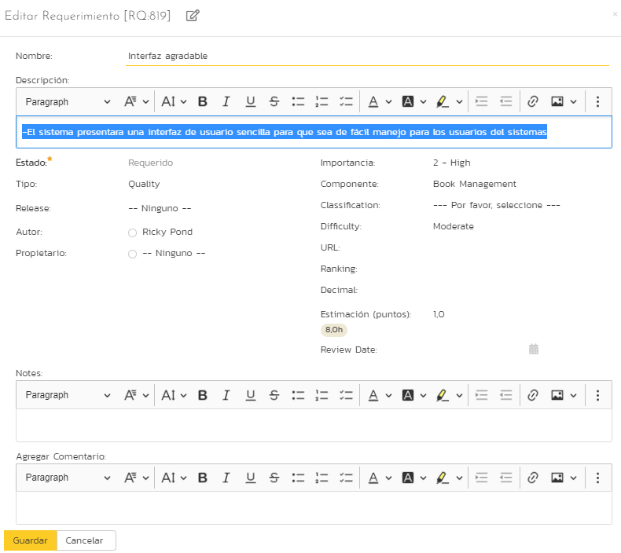
-El sistema deberá ser fácilmente escalable, con el fin de poder hacer crecer la aplicación al incorporar a futuro nuevos funcionalidades | Google Keep |  | 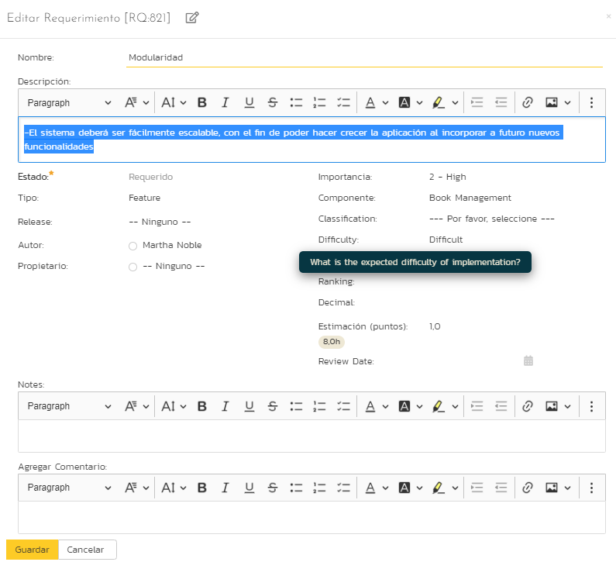
-El sistema se debe desarrollar para funcionar en diferentes plataformas | Google Keep |  | 
-El sistema debe disponer de una buena documentación que permita realizar operaciones de mantenimiento con el menor esfuerzo posible | Google Keep |  | 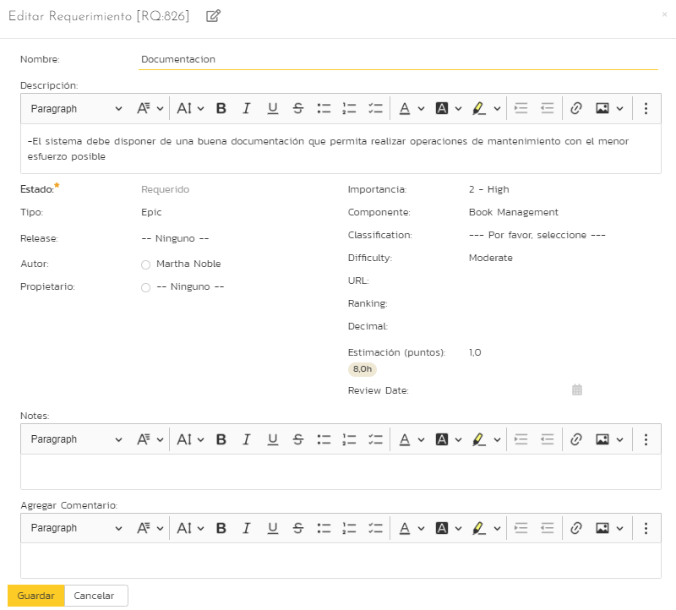
- La aplicación debe adaptarse a diferentes resoluciones de pantalla | Google Keep |  

